EAS 2008
ORDRE N° 1 | Nom et prénom ou Raison sociale Adresse Activité NIF 2 | SOMMES RESTANT A RECOUVRER SUR : |  | SOMMES RESTANT A RECOUVRER SUR : |  |  |  |  | SOMMES
 | Adresse
N° | Activité | IRP | IBN | VF | TPA | TAV | PENALTE | IFU | Employées | Laissées sans emplois
 | NIF
1 | 2 | 3 | 4 | 5 | 6 | 7 | 8 | 9 | 10 | 11
0010101 | BENAICHA BMED | 0.00 | 0.00 | 0.00 | 0.00 | 0.00 | 0.00 | 0.00 | 0.00 | 0.00
 |  |  |  |  |  |  |  |  | …………....………... | ………..…..………...

0010121 | KAMEL | 0.00 | 0.00 | 0.00 | 0.00 | 0.00 | 0.00 | 0.00 | 0.00 | 0.00
 |  |  |  |  |  |  |  |  | …………....………... | ………..…..………...

 | MOHAMED LYES | 0.00 | 0.00 | 0.00 | 0.00 | 0.00 | 0.00 | 0.00 | 0.00 | 0.00
 |  |  |  |  |  |  |  |  | …………....………... | ………..…..………...

 | SID AHMED | 0.00 | 0.00 | 0.00 | 0.00 | 0.00 | 0.00 | 0.00 | 0.00 | 0.00
 |  |  |  |  |  |  |  |  | …………....………... | ………..…..………...

 | ABDELHAFIH | 0.00 | 0.00 | 0.00 | 0.00 | 0.00 | 0.00 | 0.00 | 0.00 | 0.00
 |  |  |  |  |  |  |  |  | …………....………... | ………..…..………...

 | SAMIR | 0.00 | 0.00 | 0.00 | 0.00 | 0.00 | 0.00 | 0.00 | 0.00 | 0.00
 |  |  |  |  |  |  |  |  | …………....………... | ………..…..………...

 | RAFIQ | 0.00 | 0.00 | 0.00 | 0.00 | 0.00 | 0.00 | 0.00 | 0.00 | 0.00
 |  |  |  |  |  |  |  |  | …………....………... | ………..…..………...

 | ABDERRAHMANE ALI | 0.00 | 0.00 | 0.00 | 0.00 | 0.00 | 0.00 | 0.00 | 0.00 | 0.00
 |  |  |  |  |  |  |  |  | …………....………... | ………..…..………...

 | IBRAHIM | 0.00 | 0.00 | 0.00 | 0.00 | 0.00 | 0.00 | 0.00 | 0.00 | 0.00
 |  |  |  |  |  |  |  |  | …………....………... | ………..…..………...

 | YACINE | 0.00 | 0.00 | 0.00 | 0.00 | 0.00 | 0.00 | 0.00 | 0.00 | 0.00
 |  |  |  |  |  |  |  |  | …………....………... | ………..…..………...

 | SID AHMED | 0.00 | 0.00 | 0.00 | 0.00 | 0.00 | 0.00 | 0.00 | 0.00 | 0.00
 |  |  |  |  |  |  |  |  | …………....………... | ………..…..………...

TOTAL (A) |  | - | - | - | - | - | - |  | ……...….……………… | ……..….……………
Sommes recouvrées avant la reception |  | ……...….……………… | ……...….……………… | ……...….……………… | ……...….……………… | ……...….……………… | ……...….……………… |  | ……...….……………… | ……..….……………
Sommes employées (A-B) |  | ……...….……………… | ……...….……………… | ……...….……………… | ……...….……………… | ……...….……………… | ……...….……………… |  | ……...….……………… | ……...….……………
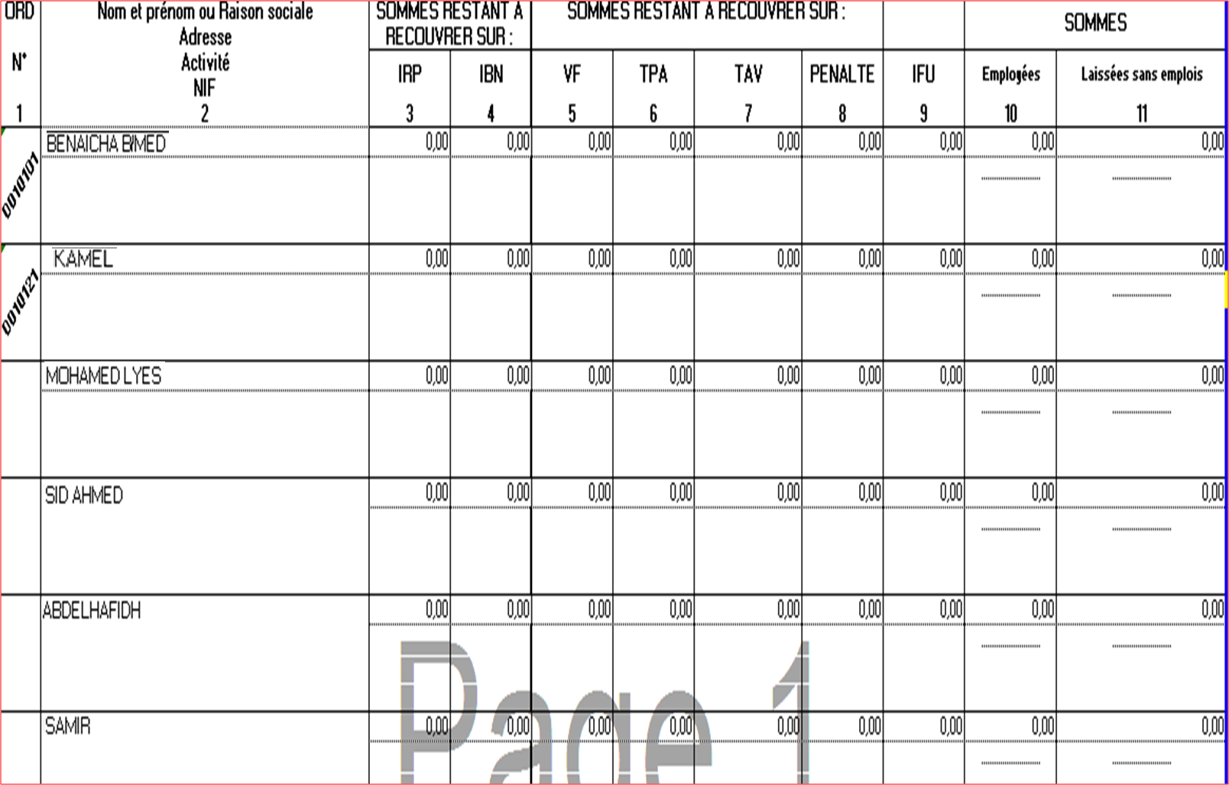

FICHIER DESTINATION
FICHIER SOURCE 1

FICHIER SOURCE 2

